Solicitud gráfica
 | Área: | Matemáticas |  |  | Fecha:
 | Grado: | 10
 | Título del tema: | Las razones trigonométricas |  |  | ¿Cuaderno de estudio o recurso? | Cuaderno de Estudio
 | Editor: | Josué Malagón

 | Código guión o recurso: | MA_10_02_CO | ← Para determinar este código, visite la hoja de Ayuda
 |  |  |  |  | ESPECIFICACIÓN DE ARCHIVOS A ENTREGAR
Núm. | Archivo Shutterstock o ruta en web | Imagen para: | Tipo | Formato | Nombre imagen SMALL | Tamaño imagen SMALL | Nombre imagen ZOOM | Tamaño imagen ZOOM | Descripción | Observaciones
IMG01 | ver observaciones | Cuaderno de Estudio | Ilustración | Horizontal | MA_10_02_CO_IMG01_small | 526 x 370 px | MA_10_02_CO_IMG01_zoom | 800 x 600 px | Letras mayúsculas deben estar en itálica, por favor mantener los colores azul y rojo. La idea es mostrar la forma de los ángulos por ello las felchas azules deben tener la misma longitud, hasta el punto D
IMG02 | ver observaciones | Cuaderno de Estudio | Ilustración | Horizontal | MA_10_02_CO_IMG02_small | 526 x 370 px | MA_10_02_CO_IMG02_zoom | 800 x 600 px | Por favor mantener los colores azul y rojo, las líneas deben terminar en flecha. Que la letra Á de la palabra ángulo este en mayúscula (solo la primer letra)
IMG03 | Imagen aprovechada de: 4°ESO-Matemáticas-La trigonometría-sección1 http://profesores.aulaplaneta.com/#/cuaderno-estudio?AsignaturaID=35&CursoID=5&UnidadID=644&Guion=MT_10_04 | Cuaderno de Estudio | Ilustración | Horizontal | MA_10_02_CO_IMG03_small | 526 x 370 px | MA_10_02_CO_IMG03_zoom | 800 x 600 px
IMG04 | ver observaciones | Cuaderno de Estudio | Ilustración | Horizontal | MA_10_02_CO_IMG04_small | 526 x 370 px | MA_10_02_CO_IMG04_zoom | 800 x 600 px | Es una persona sentada frente a un computador, sobre el computador en la pared debe haber un reloj colgado, sobre la imagen e iniciando desde el ojo de la persona se trazan las líneas (una horizontal, otra apuntando al reloj y una apuntando hacia el teclado o algo que este debajo de la línea de visión), agregar las palabras: ángulo de elevación, recta horizontal y ángulo de depresión | 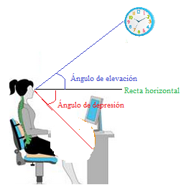
IMG05 | ver observaciones | Cuaderno de Estudio | Ilustración | Horizontal | MA_10_02_CO_IMG05_small | 526 x 370 px | MA_10_02_CO_IMG05_zoom | 800 x 600 px | Todas las líneas del plano deben terminar en flecha, las de los ángulos tambien, por favor dejar en colores similares a lso planteados, las letras NO van en itálica, los puntos sobre el plano se deben indicar, | 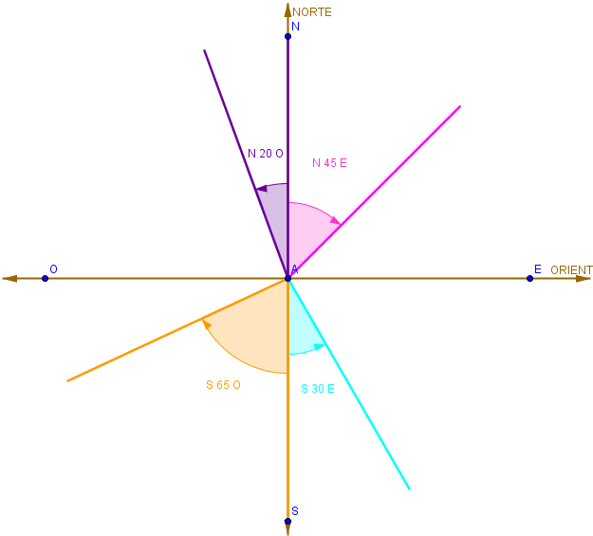
IMG06 | 103682462 | Cuaderno de Estudio | Ilustración | Horizontal | MA_10_02_CO_IMG06_small | 526 x 370 px | MA_10_02_CO_IMG06_zoom | 800 x 600 px |  | 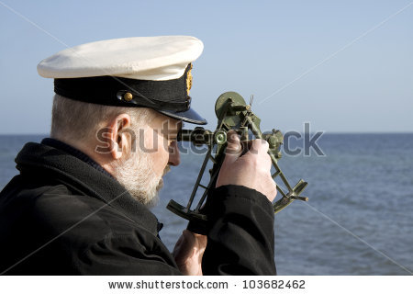
IMG07 | ver observaciones | Cuaderno de Estudio | Ilustración | Horizontal | MA_10_02_CO_IMG07_small | 526 x 370 px | MA_10_02_CO_IMG07_zoom | 800 x 600 px | Por favor dejar las paretes sombreadas y rayadas como se indica en la imagen | 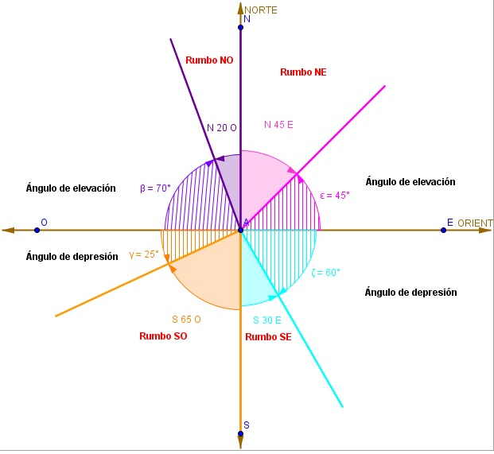
IMG08 | ver observaciones | Cuaderno de Estudio | Ilustración | Horizontal | MA_10_02_CO_IMG08_small | 526 x 370 px | MA_10_02_CO_IMG08_zoom | 800 x 600 px | (Marcar la medida en grados de los ángulos suplementarios coloreándolos de color NARANJA y VERDE), la línea roja del soporte tambien se debe dejar | 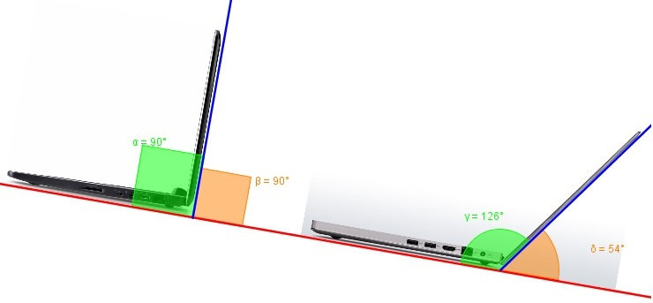
IMG09 | ver observaciones | Cuaderno de Estudio | Ilustración | Horizontal | MA_10_02_CO_IMG09_small | 526 x 370 px | MA_10_02_CO_IMG09_zoom | 800 x 600 px | Imagen de la Luna alrededor del planeta Tierra, dejar la línea punteada circular, la línea punteada roja debe nciar en el centro de cada cuerpo celeste, las letras que se indican deben estar en itálica, teneer en ceunta los subíndices | 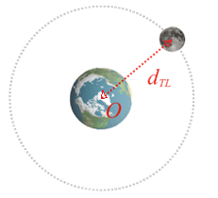
IMG10 | ver observaciones | Cuaderno de Estudio | Ilustración | Horizontal | MA_10_02_CO_IMG10_small | 526 x 370 px | MA_10_02_CO_IMG10_zoom | 800 x 600 px | Se toma como base la imagen 10 de esta solicitud, sobre ella se traza la línea roja horizontal y desde el centro del planeta Tierra se traza una línea azul que pase por el centro de la Luna y se marcan los ángulos que se indican en la imagen, tener en cuenta que los solores con lso que se escriben los números coinciden con las flechas de los ángulos | 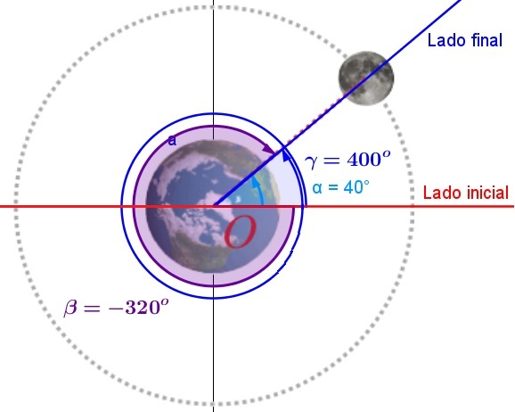
IMG11 | Imagen aprovechada de: 4°ESO-Matemáticas-La trigonometría-sección2 http://profesores.aulaplaneta.com/#/cuaderno-estudio?AsignaturaID=35&CursoID=5&UnidadID=644&Guion=MT_10_04 | Cuaderno de Estudio | Ilustración | Horizontal | MA_10_02_CO_IMG11_small | 526 x 370 px | MA_10_02_CO_IMG11_zoom | 800 x 600 px |  | 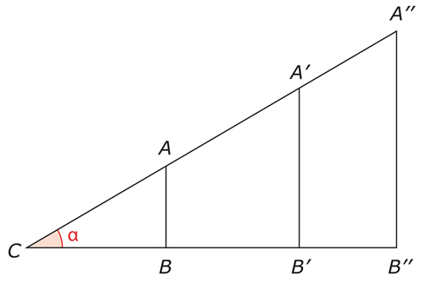
IMG12 | Imagen aprovechada de: 4°ESO-Matemáticas-La trigonometría-sección2 http://profesores.aulaplaneta.com/#/cuaderno-estudio?AsignaturaID=35&CursoID=5&UnidadID=644&Guion=MT_10_04 | Cuaderno de Estudio | Ilustración | Horizontal | MA_10_02_CO_IMG12_small | 526 x 370 px | MA_10_02_CO_IMG12_zoom | 800 x 600 px
IMG13 | Imagen aprovechada de: 4°ESO-Matemáticas-La trigonometría-sección2 http://profesores.aulaplaneta.com/#/cuaderno-estudio?AsignaturaID=35&CursoID=5&UnidadID=644&Guion=MT_10_04 | Cuaderno de Estudio | Ilustración | Horizontal | MA_10_02_CO_IMG13_small | 526 x 370 px | MA_10_02_CO_IMG13_zoom | 800 x 600 px
IMG14 | Imagen aprovechada de: 4°ESO-Matemáticas-La trigonometría-sección2 http://profesores.aulaplaneta.com/#/cuaderno-estudio?AsignaturaID=35&CursoID=5&UnidadID=644&Guion=MT_10_04 | Cuaderno de Estudio | Ilustración | Horizontal | MA_10_02_CO_IMG14_small | 526 x 370 px | MA_10_02_CO_IMG14_zoom | 800 x 600 px
IMG15 | Imagen aprovechada de: 4°ESO-Matemáticas-La trigonometría-sección2 http://profesores.aulaplaneta.com/#/cuaderno-estudio?AsignaturaID=35&CursoID=5&UnidadID=644&Guion=MT_10_04 | Cuaderno de Estudio | Ilustración | Horizontal | MA_10_02_CO_IMG15_small | 526 x 370 px | MA_10_02_CO_IMG15_zoom | 800 x 600 px |  | 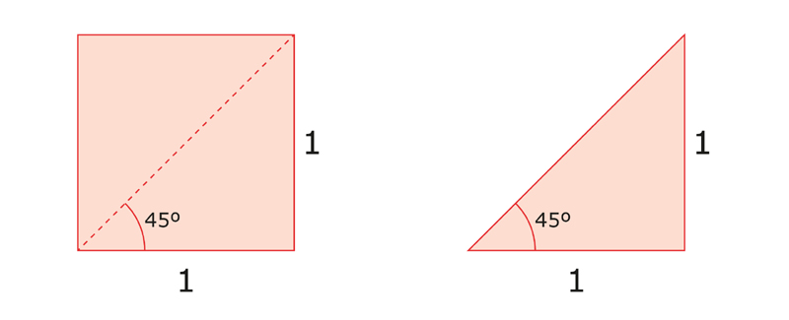
IMG16 | ver observaciones | Cuaderno de Estudio | Ilustración | Horizontal | MA_10_02_CO_IMG16_small | 526 x 370 px | MA_10_02_CO_IMG16_zoom | 800 x 600 px |  | 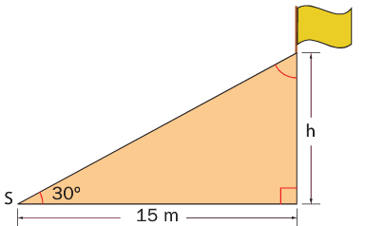
IMG17 | Imagen aprovechada de: 4°ESO-Matemáticas-La trigonometría-sección3 http://profesores.aulaplaneta.com/#/cuaderno-estudio?AsignaturaID=35&CursoID=5&UnidadID=644&Guion=MT_10_04 | Cuaderno de Estudio | Ilustración | Horizontal | MA_10_02_CO_IMG17_small | 526 x 370 px | MA_10_02_CO_IMG17_zoom | 800 x 600 px |  | 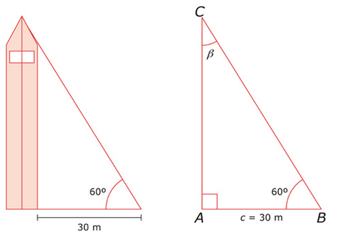
IMG18 | Imagen aprovechada de: 4°ESO-Matemáticas-La trigonometría-sección3 http://profesores.aulaplaneta.com/#/cuaderno-estudio?AsignaturaID=35&CursoID=5&UnidadID=644&Guion=MT_10_04 | Cuaderno de Estudio | Ilustración | Horizontal | MA_10_02_CO_IMG18_small | 526 x 370 px | MA_10_02_CO_IMG18_zoom | 800 x 600 px
IMG19 | Imagen aprovechada de: 4°ESO-Matemáticas-La trigonometría-sección3 http://profesores.aulaplaneta.com/#/cuaderno-estudio?AsignaturaID=35&CursoID=5&UnidadID=644&Guion=MT_10_04 | Cuaderno de Estudio | Ilustración | Horizontal | MA_10_02_CO_IMG19_small | 526 x 370 px | MA_10_02_CO_IMG19_zoom | 800 x 600 px
IMG20 | magen aprovechada de: 4°ESO-Matemáticas-La trigonometría-sección2 http://profesores.aulaplaneta.com/#/cuaderno-estudio?AsignaturaID=35&CursoID=5&UnidadID=644&Guion=MT_10_04 | Cuaderno de Estudio | Ilustración | Horizontal | MA_10_02_CO_IMG20_small | 526 x 370 px | MA_10_02_CO_IMG20_zoom | 800 x 600 px
IMG21 | Imagen aprovechada de: 4°ESO-Matemáticas-La trigonometría-sección2 http://profesores.aulaplaneta.com/#/cuaderno-estudio?AsignaturaID=35&CursoID=5&UnidadID=644&Guion=MT_10_04 | Cuaderno de Estudio | Ilustración | Horizontal | MA_10_02_CO_IMG21_small | 526 x 370 px | MA_10_02_CO_IMG21_zoom | 800 x 600 px |  | 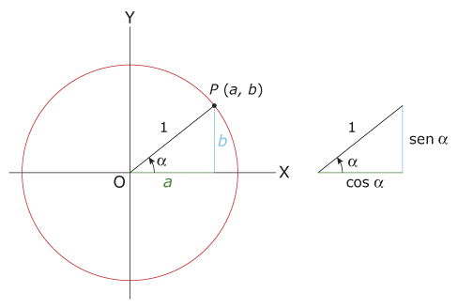
IMG22 | Imagen aprovechada de: 4°ESO-Matemáticas-La trigonometría-sección2 http://profesores.aulaplaneta.com/#/cuaderno-estudio?AsignaturaID=35&CursoID=5&UnidadID=644&Guion=MT_10_04 | Cuaderno de Estudio | Ilustración | Horizontal | MA_10_02_CO_IMG22_small | 526 x 370 px | MA_10_02_CO_IMG22_zoom | 800 x 600 px
IMG23 | Imagen aprovechada de: 4°ESO-Matemáticas-La trigonometría-sección2 http://profesores.aulaplaneta.com/#/cuaderno-estudio?AsignaturaID=35&CursoID=5&UnidadID=644&Guion=MT_10_04 | Cuaderno de Estudio | Ilustración | Horizontal | MA_10_02_CO_IMG23_small | 526 x 370 px | MA_10_02_CO_IMG23_zoom | 800 x 600 px
IMG24 | Imagen aprovechada de: 4°ESO-Matemáticas-La trigonometría-sección2 http://profesores.aulaplaneta.com/#/cuaderno-estudio?AsignaturaID=35&CursoID=5&UnidadID=644&Guion=MT_10_04 | Cuaderno de Estudio | Ilustración | Horizontal | MA_10_02_CO_IMG24_small | 526 x 370 px | MA_10_02_CO_IMG24_zoom | 800 x 600 px |  | 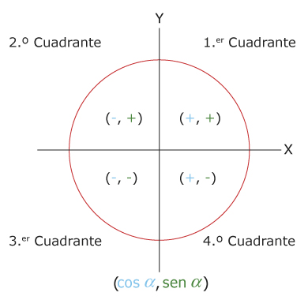
IMG25 | Imagen aprovechada de: 4°ESO-Matemáticas-La trigonometría-sección2 http://profesores.aulaplaneta.com/#/cuaderno-estudio?AsignaturaID=35&CursoID=5&UnidadID=644&Guion=MT_10_04 | Cuaderno de Estudio | Ilustración | Horizontal | MA_10_02_CO_IMG25_small | 526 x 370 px | MA_10_02_CO_IMG25_zoom | 800 x 600 px
IMG26 | ver observaciones | Cuaderno de Estudio | Ilustración | Horizontal | MA_10_02_CO_IMG26_small | 526 x 370 px | MA_10_02_CO_IMG26_zoom | 800 x 600 px
IMG27 | ver observaciones | Cuaderno de Estudio | Ilustración | Horizontal | MA_10_02_CO_IMG27_small | 526 x 370 px | MA_10_02_CO_IMG27_zoom | 800 x 600 px
IMG28 | ver observaciones | Cuaderno de Estudio | Ilustración | Horizontal | MA_10_02_CO_IMG28_small | 526 x 370 px | MA_10_02_CO_IMG28_zoom | 800 x 600 px
IMG29 | ver observaciones | Cuaderno de Estudio | Ilustración | Horizontal | MA_10_02_CO_IMG29_small | 526 x 370 px | MA_10_02_CO_IMG29_zoom | 800 x 600 px
IMG30 | ver observaciones | Cuaderno de Estudio | Ilustración | Horizontal | MA_10_02_CO_IMG30_small | 526 x 370 px | MA_10_02_CO_IMG30_zoom | 800 x 600 px | Agregar nombres a lso ejes del plano cartesiano, es el mismo ángulo, solo que en posiciones opuestas (uno arriba y otro abajo), resaltar lso puntos que se indican y los nombres de los puntos deben estar en mayúscula e itálica, los dos círculos deben estar el uno al lado del otro
IMG31 | http://hotmath.com/hotmath_help/spanish/topics/coterminal-angles.html | Cuaderno de Estudio | Ilustración | Horizontal | MA_10_02_CO_IMG31_small | 526 x 370 px | MA_10_02_CO_IMG31_zoom | 800 x 600 px | Agregar nombres a los ejes del plano cartesiano, resaltar los puntos que se indican y los nombres de los puntos deben estar en mayúscula e itálica, los dos círculos deben estar el uno al lado del otro, el ángulo sombredo del círculo de la derecha es de 30°, y el ángulo sombreado del círculod el a izquierda es 60°, pero estos números no deben aparecer en la figura
IMG32 | Icono de guion: TC_10_12.png y TC_10_12_normal.png | Cuaderno de Estudio |  |  | MA_10_02_CO_IMG32_small | 526 x 370 px | MA_10_02_CO_IMG32_zoom | 800 x 600 px |  | 